Estadísticas
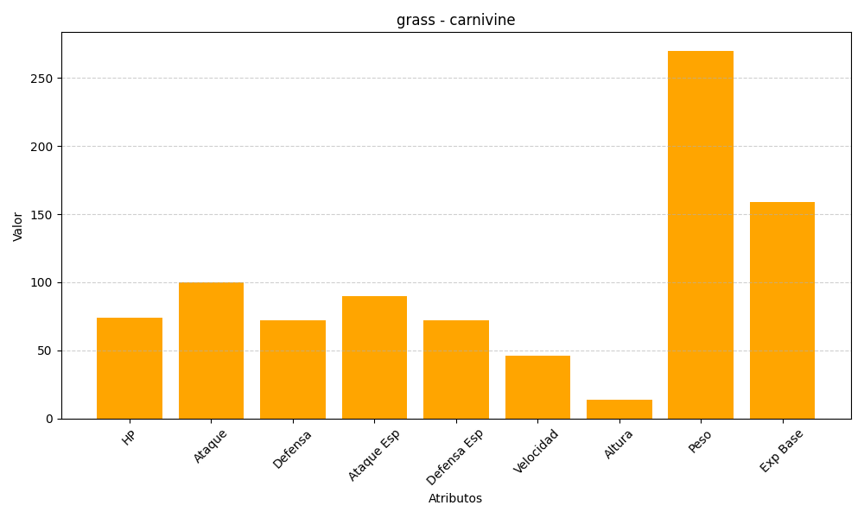
ID | Nombre | Tipo | HP | Ataque | Defensa | Ataque Especial | Defensa Especial | Velocidad | Altura | Peso | Experiencia Base
455 | carnivine | grass | 74 | 100 | 72 | 90 | 72 | 46 | 14 | 270 | 159

